Sheet1
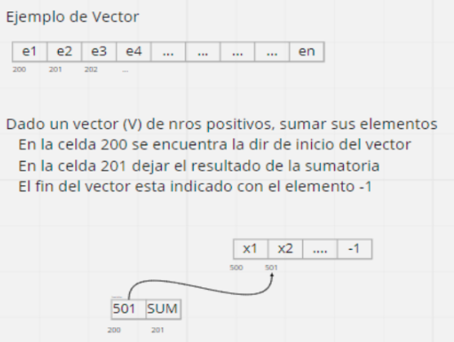
DIR | CONT | COM
200 |  | inicio del vector
201 |  | resultado de la sumatoria, inicia en 0
. . .
2FD | 0001 | aux 1
2FE | 1000 | aux carga
2FF
300 | 0000 | Inicializo sumatoria en 0
301 | 2201
302 | 1200 | Cargo contenido de la celda
303 | 32FE
304 | 2305
305 | CCCC
306 | 930E | si es -1, termina el programa
307 | 3201 | agrego a la sumatoria
308 | 2201
309 | 1200 | avanzo en el vector
30A | 32FD
30B | 2200
30C | 0000
30D | 5302
30E | FFFF

